상품제안서
송월 카페행주 | 상품코드: S08940

 |  |  |  |  |  |  | 02-713-8555 | www.synergygift.co.kr
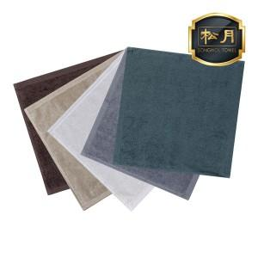

【상세/제작정보】 | <p>※종이상자 미포함시 기본 벌크 출고됩니다.</p>

【인쇄/포장옵션】 | 실크, 자수 / 포장지포장

【공급단가】 | 수량 | 300~ | 500~ | 1,000~ | 3,000~ | 5,000~
*VAT별도 | 흰색 | 1,300원 | 1,280원 | 1,250원 | 1,200원 | 1,150원
 | 베이지 | 1,300원 | 1,280원 | 1,250원 | 1,200원 | 1,150원
 | 회색 | 1,300원 | 1,280원 | 1,250원 | 1,200원 | 1,150원
 | 올리브/갈색 | 1,300원 | 1,280원 | 1,250원 | 1,200원 | 1,150원

【상품 URL】 | https://www.synergygift.co.kr:443/src/goods_detail.php?gdno=20087

